trijst

Dots:
leņķis grādos starp trijstūra malām a un b: |  |  |  |  |  | 24
malu a un b garumi
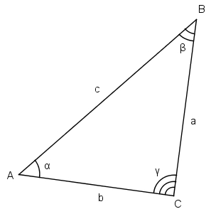
Aprēķināt:
visus iespējamos malas c garumus pēc kosinusu teorēmas

b a | 1 | 3 | 5 | 7 | 9 | 11 | 13 | 15 | 17 | 19
2 | 3.3032839707 | 11.504582697 | 108.55539835 | 11188.617615 | 125099817.56 | 1.5649963187E+16 | 2.4492134775E+32 | 5.9986466582E+64 | 3.598376173E+129 | 1.2948311082E+259
4 | 13.606567941 | 159.50896825 | 24791.507393 | 614471663.28 | 3.7757542029E+17 | 1.42563198E+35 | 2.0324265425E+70 | 4.1307576508E+140 | 1.706315877E+281 | #NUM!
6 | 31.909851912 | 946.02571319 | 890976.80754 | 7.9383438056E+11 | 6.3017302375E+23 | 3.9711803986E+47 | 1.5770273758E+95 | 2.4870153441E+190 | #NUM! | #NUM!
8 | 58.213135883 | 3249.6124481 | 10546221.889 | 1.1122273351E+14 | 1.2370496449E+28 | 1.5302918239E+56 | 2.3417930664E+112 | 5.483994766E+224 | #NUM! | #NUM!
10 | 92.516419853 | 8332.8268037 | 69400681.438 | 4.8164541719E+15 | 2.319823079E+31 | 5.3815791177E+62 | 2.89613938E+125 | 8.3876233086E+250 | #NUM! | #NUM!
12 | 134.81970382 | 17842.22641 | 318269385.3 | 1.0129539973E+17 | 1.0260758006E+34 | 1.0528315486E+68 | 1.1084542698E+136 | 1.2286708681E+272 | #NUM! | #NUM!
14 | 185.12298779 | 33808.368899 | 1142862424.6 | 1.3061345148E+18 | 1.7059873707E+36 | 2.9103929088E+72 | 8.4703868837E+144 | 7.174745396E+289 | #NUM! | #NUM!
16 | 243.42627177 | 58645.8119 | 3439082515.1 | 1.1827288526E+19 | 1.3988475387E+38 | 1.9567744364E+76 | 3.828966195E+152 | 1.4660982123E+305 | #NUM! | #NUM!
18 | 309.72955574 | 95153.113043 | 9053711327.3 | 8.1969688745E+19 | 6.7190298729E+39 | 4.5145362433E+79 | 2.0381037492E+159 | #NUM! | #NUM! | #NUM!
20 | 384.03283971 | 146512.82996 | 21465387891 | 4.607628772E+20 | 2.1230242901E+41 | 4.5072321362E+82 | 2.031514153E+165 | #NUM! | #NUM! | #NUM!

zaļais
Dots:
c | 10.00
Zināms, ka visi trijstūri zaļajā figūrā ir taisnleņķa vienādsānu trijstūri.

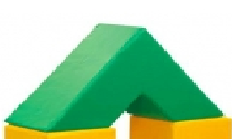
Aprēķināt
zaļās figūras tilpumu |  | 2,000.00
zaļās figūras virsmas laukumu |  | 1165.6854249

palīgdarbības:
mazā trijstūra katetes garums |  | 7.0710678119
lielā trijstūra katetes garums |  | 21.213203436
mazā trijstūra laukums |  | 25
lielā trijstūra laukums |  | 225
mazās trijstūrveida figūras (cauruma) tilpums |  | 250.00
lielās trijstūrveida figūras tilpums |  | 2,250.00
c
c
c
c

